使用说明
使用说明
输入交易的起始日期
选择日期下债券的定价标准

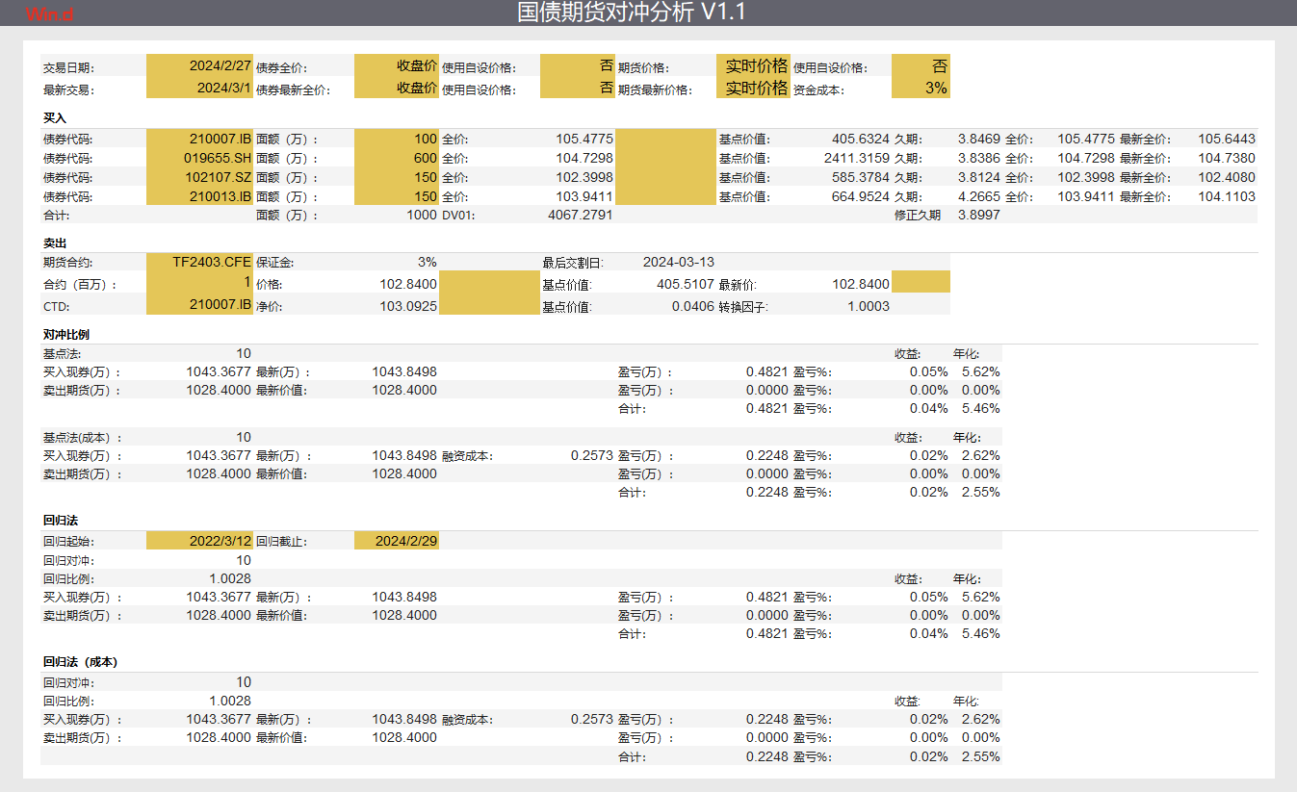
选择日期下期货的价格标准

输入最新的交易日，分析最新损益

选择的债券组合，目前最多三个债券

选择对冲的国债期货的合约代码

选择对冲的国债期货的合约CTD

按照经验法则的基点对冲法

按照经验法则的基点对冲法，其中考虑资金成本

按照YTM回归方式下对冲方法计算

按照YTM回归方式下对冲方法计算，且考虑资金成本

